Worksheet
Изображение* | ID | Код | Артикул* | Название товара* | Цена, руб.* | Основной | Удаленный | В пути | 0 | Ваш заказ
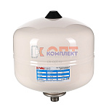 | 873888 | VLC-900519 | VT.A.R.050008 | Бак расш. Белый для с-м водосн. 8л./4,0 - 10bar (3/4"), нерж фланец, заполнен азотом, (Flamco) | 3 051.00 руб. | 0 | >10 | 0 | шт |  | 0
 | 873889 | VLC-900520 | VT.A.R.050012 | Бак расш. Белый для с-м водосн. 12л./4,0 - 10bar (3/4"), нерж фланец, заполнен азотом, (Flamco) | 3 270.00 руб. | 0 | >10 | 0 | шт |  | 0
 | 873890 | VLC-900521 | VT.A.R.050025 | Бак расш. ГВС белый для с-м водосн. 25л./4,0 - 10bar (3/4"), нерж фланец, заполнен азотом, (Flamco) | 4 581.00 руб. | 1 | >10 | 0 | шт |  | 0
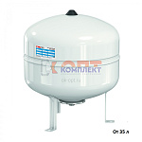 | 873891 | VLC-900522 | VT.A.R.050050 | Бак расш. Белый для с-м водосн. 50л./4,0 - 10bar (3/4"), нерж фланец, заполнен азотом, (Flamco) | 10 866.00 руб. | 0 | 10 | 0 | шт |  | 0
 | 873892 | VLC-900523 | VT.A.R.050080 | Бак расш. Белый для с-м водосн. 80л./4,0 - 10bar (3/4"), нерж фланец, заполнен азотом, (Flamco) | 13 915.00 руб. | 0 | 4 | 0 | шт |  | 0

